p2-3
รายการ |  | จำนวนที่กินต่อวัน |  |  |  | คุณค่าทางโภชนาการต่อ 1 หน่วย
 |  | เช้า | กลางวัน | เย็น | รวม | พลังงานเฉลี่ย | กิโลแคลอรี (kcal) | โปรตีน | กรัม (ก.) | โซเดียม | มิลลิกรัม (มก.)

หมวดอาหารจานเดียว
 | ข้าวราดกับข้าว 1-2 อย่าง (1 จาน) |  |  |  | 0 | 530 | 0 | 19 | 0 | 840 | 0
 | ข้าวต้มเครื่อง/ โจ๊ก(ไม่ใส่กระเทียมเจียว) (1 ชาม) |  |  |  | 0 | 350 | 0 | 12 | 0 | 910 | 0
 | ข้าวผัด ก๋วยเตี๋ยวผัด (1 จาน) |  |  |  | 0 | 580 | 0 | 18 | 0 | 1200 | 0
 | ก๋วยเตี๋ยวน้ำ/ ขนมจีน (1 ชาม) |  |  |  | 0 | 330 | 0 | 19 | 0 | 1850 | 0
 | ก๋วยเตี๋ยวแห้ง ไม่ใส่กระเทียมเจียว (1 ชาม) |  |  |  | 0 | 380 | 0 | 16 | 0 | 870 | 0
 | ก๋วยเตี๋ยวราดหน้า (1 จาน) |  |  |  | 0 | 405 | 0 | 12 | 0 | 1450 | 0
หมวดข้าวและแป้ง
 | ข้าวสวย/เส้นก๋วยเตี๋ยว/เส้นขนมจีน (1 ทัพพี) *ข้าวเหนียว (1/2 ทัพพี) |  |  |  | 0 | 70 | 0 | 2 | 0 | 7 | 0
 | ขนมปังแผ่น(1 แผ่น) |  |  |  | 0 | 70 | 0 | 2 | 0 | 130 | 0
หมวดแป้งปลอดโปรตีน
 | แป้งปลอดโปรตีน(ทัพพี) |  |  |  | 0 | 70 | 0 |  | 0 | 7 | 0
หมวดไขมัน
 | น้ำมัน (1 ช้อนชา)/ |  |  |  | 0 | 45 | 0
 | ครีมเทียม (2 ช้อนชา)/ |  |  |  | 0 | 45 | 0
 | กะทิ/น้ำสลัด (1 ช้อนโต๊ะ) |  |  |  | 0 | 45 | 0
กับข้าวร่วมสำรับ (4 ช้อนโต๊ะ = 1 ทัพพี)
 | ไข่เจียว (1 ฟอง) |  |  |  | 0 | 150 | 0 | 7 | 0 | 400 | 0
 | ไข่ตุ๋น (1 ฟอง) |  |  |  | 0 | 100 | 0 | 7 | 0 | 700 | 0
 | ผัดผักใส่เนื้อสัตว์ (1 ช้อนโต๊ะ) |  |  |  | 0 | 12 | 0 | 0.6 | 0 | 60 | 0
 | ผัดผักไม่ใส่เนื้อสัตว์ (1 ช้อนโต๊ะ) |  |  |  | 0 | 8 | 0 | 0.2 | 0 | 40 | 0
 | ผัดเผ็ด,ฉู่ฉี่,เนื้อสัตว์ผัด,ลาบ,หมก (1 ช้อนโต๊ะ) |  |  |  | 0 | 16 | 0 | 1.5 | 0 | 90 | 0
 | ยำมีเนื้อสัตว์ (1 ช้อนโต๊ะ) |  |  |  | 0 | 13 | 0 | 0.7 | 0 | 70 | 0
 | ส้มตำ (1 ช้อนโต๊ะ) |  |  |  | 0 | 5 | 0 | 0.2 | 0 | 55 | 0
 | ต้มยำ,แกงส้ม,แป๊ะซะ,แกงป่า,แกงเลียง,แกงผัก,แกงจืด (1 ช้อนโต๊ะ) |  |  |  | 0 | 6 | 0 | 0.6 | 0 | 50 | 0
 | แกงพะแนง,ห่อหมก (1 ช้อนโต๊ะ) |  |  |  | 0 | 27 | 0 | 2 | 0 | 70 | 0
 | แกงเผ็ด,แกงเขียวหวาน,แกงกะทิ,ต้มข่า (1 ช้อนโต๊ะ) |  |  |  | 0 | 15 | 0 | 1 | 0 | 60 | 0
 | น้ำพริกใส่เนื้อสัตว์ (1 ช้อนโต๊ะ) |  |  |  | 0 | 42 | 0 | 2.3 | 0 | 400 | 0
 | ป่น,แจ่ว,จ่อม ใส่เนื้อสัตว์ (1 ช้อนโต๊ะ) |  |  |  | 0 | 8 | 0 | 1 | 0 | 140 | 0
 | ป่น,แจ่ว,น้ำพริกไม่ใส่เนื้อสัตว์ (1 ช้อนโต๊ะ) |  |  |  | 0 | 10 | 0 | 0.4 | 0 | 150 | 0
หมวดเนื้อสัตว์
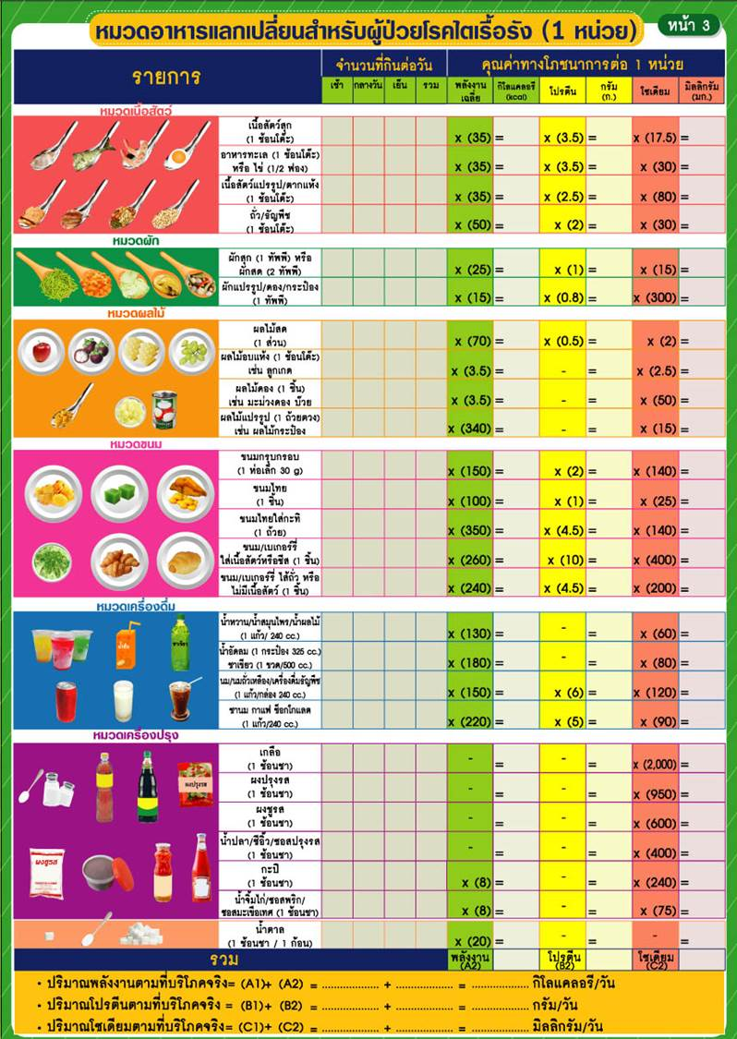 | เนื้อสัตว์สุก (1 ช้อนโต๊ะ) |  |  |  | 0 | 35 | 0 | 3.5 | 0 | 17.5 | 0
 | อาหารทะเล (1 ช้อนโต๊ะ) หรือไข่ (1/2 ฟอง) |  |  |  | 0 | 35 | 0 | 3.5 | 0 | 30 | 0
 | เนื้อสัตว์แปรรูป/ตากแห้ง (1 ช้อนโต๊ะ) |  |  |  | 0 | 35 | 0 | 2.5 | 0 | 80 | 0
 | ถั่ว ธัญพืช (1 ช้อนโต๊ะ) |  |  |  | 0 | 50 | 0 | 2 | 0 | 30 | 0
หมวดผัก
 | ผักสุก (1 ทัพพี) หรือผักสด (2 ทัพพี) |  |  |  | 0 | 25 | 0 | 1 | 0 | 15 | 0
 | ผักแปรรูป/ผักดอง/กระป๋อง (1 ทัพพี) |  |  |  | 0 | 15 | 0 | 0.8 | 0 | 300 | 0
หมวดผลไม้
 | ผลไม้สด (1 ส่วน) |  |  |  | 0 | 70 | 0 | 0.5 | 0 | 2 | 0
 | ผลไม้อบแห้ง (1 ช้อนโต๊ะ) เช่น ลูกเกด |  |  |  | 0 | 35 | 0 |  |  | 2.5 | 0
 | ผลไม้ดอง (1 ชิ้น) เช่น มะม่วงดอง บ๊วย |  |  |  | 0 | 35 | 0 |  |  | 50 | 0
 | ผลไม้แปรรูป (1 ถ้วยตวง) เช่น ผลไม้กระป๋อง |  |  |  | 0 | 340 | 0 |  |  | 15 | 0
หมวดขนม
 | ขนมกรุบกรอบ (1 ห่อเล็ก 30 g) |  |  |  | 0 | 150 | 0 | 2 | 0 | 140 | 0
 | ขนมไทย (1 ชิ้น) |  |  |  | 0 | 100 | 0 | 1 | 0 | 25 | 0
 | ขนมไทยใส่กะทิ (1 ถ้วย) |  |  |  | 0 | 350 | 0 | 4.5 | 0 | 140 | 0
 | ขนม/เบเกอร์รี่ไส้เนื้อสัตว์หรือชีส (1 ชิ้น) |  |  |  | 0 | 260 | 0 | 10 | 0 | 400 | 0
 | ขนม/เบเกอร์รี่ไส้ถั่ว หรือไม่มีไส้เนื้อสัตว์ (1 ชิ้น) |  |  |  | 0 | 240 | 0 | 4.5 | 0 | 200 | 0
หมวดเครื่องดื่ม
 | น้ำหวาน/ น้ำสมุนไพร/น้ำผลไม้ (1 แก้ว/ 240 cc) |  |  |  | 0 | 130 | 0 |  |  | 60 | 0
 | น้ำอัดลม (1 กระป๋อง 325 มล.) |  |  |  | 0 | 180 | 0 |  |  | 80 | 0
 | นม/นมถั่วเหลือง/ เครื่องดื่มธัญญาพืช (1 แก้ว/กล่อง 240 cc.) |  |  |  | 0 | 150 | 0 | 6 | 0 | 120 | 0
 | ชานม กาแฟ ช็อกโกแลต (1 แก้ว/กล่อง 240 cc.) |  |  |  | 0 | 220 | 0 | 5 | 0 | 90 | 0
เครื่องปรุง
 | เกลือ (1 ช้อนชา) |  |  |  | 0 |  | 0 |  |  | 2000 | 0
 | ผงปรุงรส (1 ช้อนชา) |  |  |  | 0 |  | 0 |  |  | 950 | 0
 | ผงชูรส (1 ช้อนชา) |  |  |  | 0 |  | 0 |  |  | 600 | 0
 | น้ำปลา/ซีอิ้ว/ซอสปรุงรส (1 ช้อนชา) |  |  |  | 0 |  | 0 |  |  | 400 | 0
 | กะปิ (1 ช้อนชา) |  |  |  | 0 | 8 | 0 |  |  | 240 | 0
 | น้ำจิ้มไก่/ ซอสพริก/ ซอสมะเขือเทศ (1 ช้อนชา) |  |  |  | 0 | 8 | 0 |  |  | 75 | 0
 | น้ำตาล (1 ช้อนชา/ 1 ก้อน) |  |  |  | 0 | 20 | 0
 |  |  |  |  |  | พลังงานรวม | 0 | โปรตีน รวม | 0 | โซเดียมรวม | 0

